상품제안서
머레이 차량용 등받이 멀티포켓 수납함 | 상품코드: F06351

 |  |  |  |  |  |  | 02-412-0044 | www.easy1.co.kr
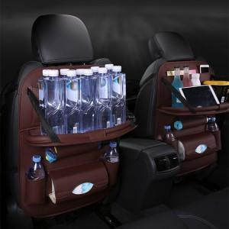

【상세/제작정보】 | 선물포장 불가

【인쇄/포장옵션】 | 실크 / 시판박스

【공급단가】 | 수량 | 50~ | 100~ | 500~ | 1,000~ | 3,000~
*VAT별도 | 단가 | 18,550원 | 17,550원 | 16,900원 | 16,250원 | 15,600원

【상품 URL】 | https://easy1.co.kr:443/src/goods_detail.php?gdno=6351

